S32K344_257bga
 |  |  |  |  |  | S32K3 pinout S32K344_257bga (package 257bga)
 |  |  |  |  |  | NXP Confidential Proprietary

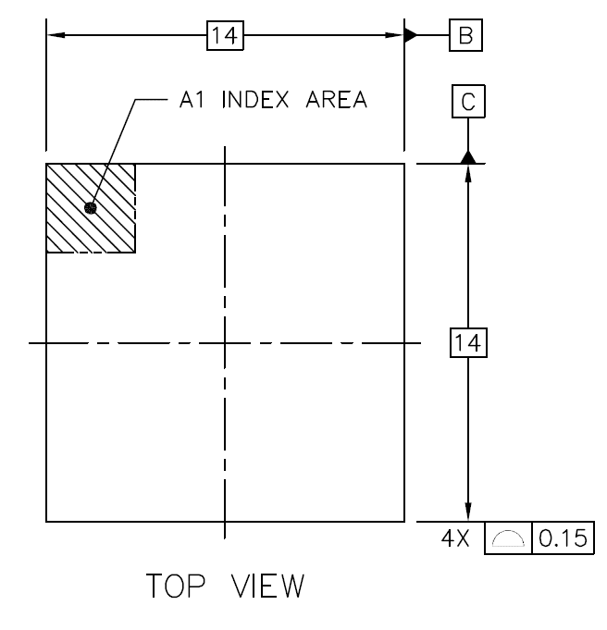
 | 1 | 2 | 3 | 4 | 5 | 6 | 7 | 8 | 9 | 10 | 11 | 12 | 13 | 14 | 15 | 16 | 17
A | PTG10 | PTA8 | PTA5 | PTE30 | PTE1 | PTF0 | PTA12 | PTE24 | PTA13 | PTA14 | PTA15 | PTA16 | PTA0 | PTB8 | PTD27 | PTD26 | PTG11 | A
B | PTA18 | VSS | PTA9 | PTE31 | PTE0 | PTF1 | PTA11 | PTE25 | PTE22 | PTE2 | PTE6 | PTC7 | PTD28 | PTA1 | PTF9 | VSS | PTF10 | B
C | PTA19 | PTE16 | PTA22 | PTE28 | PTE29 | PTF2 | PTF4 | PTF5 | PTF7 | PTE20 | PTE19 | PTC6 | PTD31 | PTD29 | PTB9 | PTD25 | PTB11 | C
D | PTA21 | PTE15 | PTA23 | VSS | PTE26 | PTF3 | PTF6 | PTE23 | VSS | PTF8 | PTE18 | PTE17 | PTD30 | VDD_HV_A | PTB10 | PTD24 | PTA2 | D
E | PTE11 | PTE10 | PTD1 | PTA20 |  |  |  |  |  |  |  |  |  | PTF13 | PTF12 | PTA3 | PTD23 | E
F | PTE13 | PTE5 | PTD0 | PTG8 |  | PTA4 | PTC4 | PTC5 | PTE21 | PTG27 | PTG26 | PTG25 |  | PTF15 | PTF14 | PTD2 | PTD3 | F
G | PTA24 | PTG9 | PTG13 | PTG4 |  | PTE4 | VSS | PTA10 | PTE27 | VDD_HV_A | VSS | PTG24 |  | PTF17 | PTF16 | PTD4 | PTD22 | G
H | PTA25 | PTG1 | PTG14 | PTG5 |  | VREFH | VDD_HV_A | V15 | V11 | V15 | PTF11 | PTG23 |  | PTF18 | PTD21 | PTB13 | PTB12 | H
J | VSS | PTG0 | PTG2 | VSS |  | VREFL | V25 | V11 | VSS | V11 | PTF19 | PTG22 |  | VSS | PTF20 | PTB15 | PTB14 | J
K | EXTAL | PTG3 | PTF30 | PTF29 |  | PTG7 | PTG6 | V15 | V11 | V15 | VDD_HV_A | PTG21 |  | PTF21 | PTD20 | PTB17 | PTB16 | K
L | XTAL | PTA26 | PTE14 | PTD15 |  | PTG15 | VSS | VDD_HV_A | PTF31 | PTF28 | VSS | PTG20 |  | PTC31 | PTD19 | PTD18 | PTA17 | L
M | PTE12 | PTA27 | PTA29 | PTD14 |  | PTB22 | PTB23 | PTG16 | PTG17 | PTG18 | PTG19 | PTF24 |  | PTF23 | PTA6 | PTA7 | PTE7 | M
N | PTE3 | PTA28 | PTD17 | VDD_HV_B |  |  |  |  |  |  |  |  |  | PTC9 | PTC8 | PTC29 | PTC30 | N
P | PTA31 | PTD16 | PTA30 | VSS | PTD13 | PTC16 | PTB24 | PTB25 | PTB27 | PTB28 | PTC12 | PTF25 | PTF27 | VSS | PTC26 | PTB0 | PTC28 | P
R | PTB18 | PTB19 | PTE9 | PTE8 | PTD12 | PTC17 | VDD_HV_B | PTD8 | PTB26 | VDD_HV_B | PTC13 | PTF26 | PTC21 | PTC25 | PTC24 | PTC27 | PTB1 | R
T | PTB20 | VSS | PTC3 | PTC2 | PTD6 | PTD10 | VSS | PTC1 | PTC14 | VSS | PTB2 | PTC19 | PTC20 | PTB31 | PTC11 | VSS | PTC10 | T
U | PTB21 | PTB5 | PTB4 | PTD7 | PTD5 | PTD11 | PTC0 | PTD9 | PTC15 | PTB3 | PTC18 | PTB29 | PTB30 | PTC23 | PTC22 | PTF22 | PTG12 | U
 | 1 | 2 | 3 | 4 | 5 | 6 | 7 | 8 | 9 | 10 | 11 | 12 | 13 | 14 | 15 | 16 | 17

